Sheet1
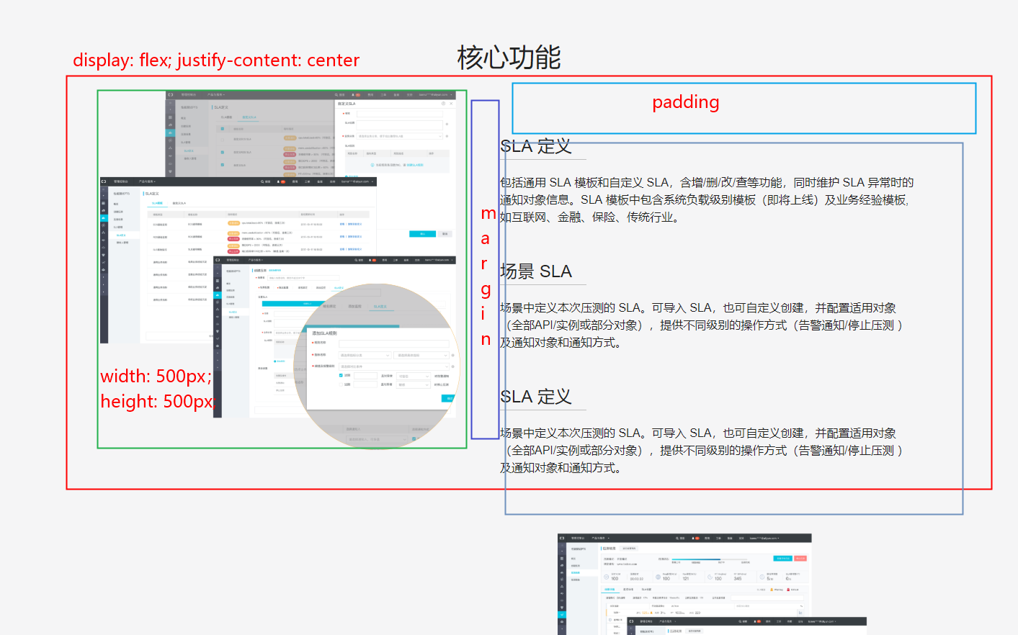
1. 响应式一般只兼容两种尺寸 [768px ↑ == PC，768px ↓ == 无线 ]

代码演示
 | 768px以上加载下面的css

 | 768px以下加载下面的css

2. 两套样式对应两套html |  |  |  |  | PS: 但是不是所有的都需要写两套,比如下面这个


 |  | 788以上
 |  |  | gong-content | display: block
 |  |  | wxgong-content | display: none

 |  | 788以下
 |  |  | gong-content | display: none
 |  |  | wxgong-content | display: block
注: 无线一般加上wx 的前缀

3. 无线可以使用百分比

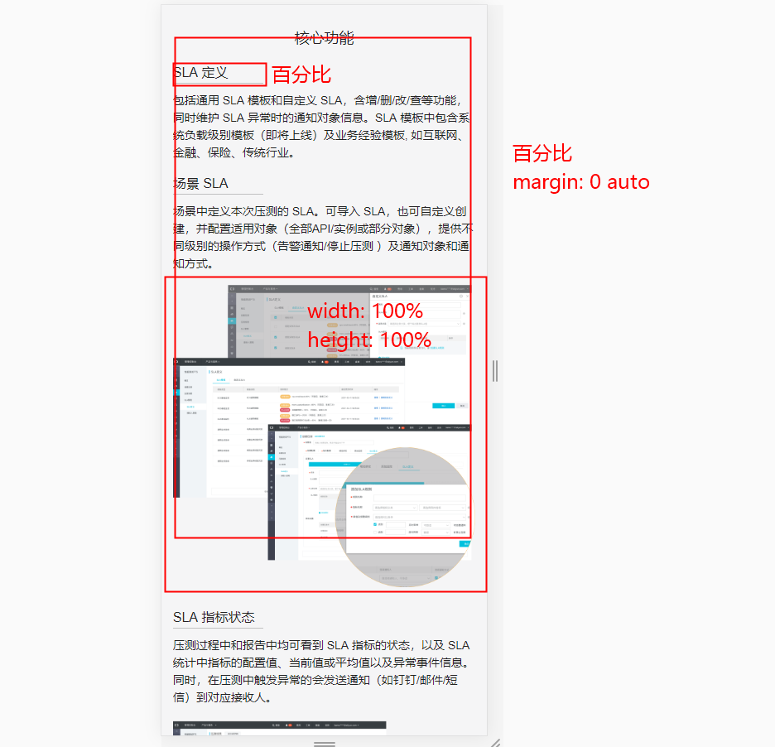

4. PC端响应式页面可以使用CSS3

